상품제안서
스토리 미니 무선 천장 타프팬 캠핌용 실링팬 선풍기 | 상품코드: F23863

 |  |  |  |  |  |  | 02-412-0044 | www.easy1.co.kr
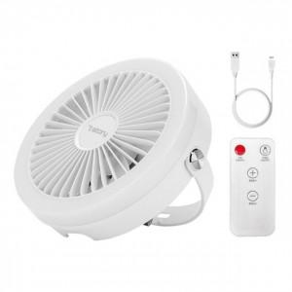

【상세/제작정보】

【인쇄/포장옵션】 | 레이저, 스티커 / 포장지포장

【공급단가】 | 수량 | 20~ | 50~ | 100~ | 300~ | 500~
*VAT별도 | 단가 | 24,540원 | 23,720원 | 22,900원 | 22,090원 | 21,270원

【상품 URL】 | https://dev.easy1.co.kr:443/src/goods_detail.php?gdno=23863

